상품제안서
더블포켓 워시앤비치파우치 | 상품코드: S43689

 |  |  |  |  |  |  | 02-713-8555 | www.synergygift.co.kr
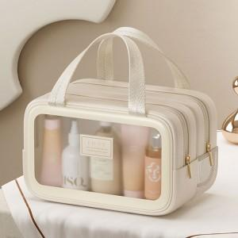 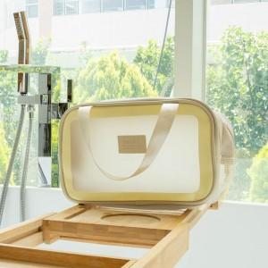 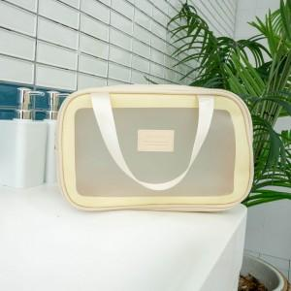

【상세/제작정보】

【인쇄/포장옵션】 | 실크 / OPP(비닐)

【공급단가】 | 수량 | 50~ | 100~ | 300~ | 1,000~ | 3,000~
*VAT별도 | 단가 | 7,200원 | 7,050원 | 6,750원 | 6,450원 | 6,350원

【상품 URL】 | https://www.synergygift.co.kr:443/src/goods_detail.php?gdno=43689

